Rezeptrechner
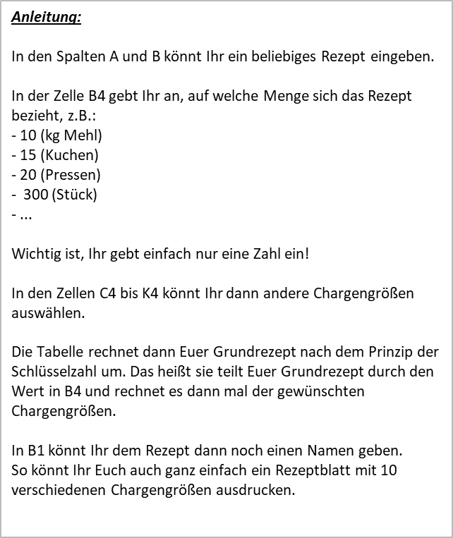
Rezept: | Weizenbrötchen

 | Grundrezept | Arbeitsrezepte
Zutaten: | 10 | 1 | 2 | 3 | 4 | 5 | 6 | 7 | 8 | 9
Weizenmehl T550 | 10000 | 1000 | 2000 | 3000 | 4000 | 5000 | 6000 | 7000 | 8000 | 9000
Brötchenbackmittel | 300 | 30 | 60 | 90 | 120 | 150 | 180 | 210 | 240 | 270
Salz | 200 | 20 | 40 | 60 | 80 | 100 | 120 | 140 | 160 | 180
Hefe | 400 | 40 | 80 | 120 | 160 | 200 | 240 | 280 | 320 | 360
Backmargarine | 200 | 20 | 40 | 60 | 80 | 100 | 120 | 140 | 160 | 180
Wasser | 5800 | 580 | 1160 | 1740 | 2320 | 2900 | 3480 | 4060 | 4640 | 5220

Rezeptgewicht: | 16900 | 1690 | 3380 | 5070 | 6760 | 8450 | 10140 | 11830 | 13520 | 15210

